상품제안서
몽플 세라믹컬러머그 | 상품코드: S47735

 |  |  |  |  |  |  | 02-713-8555 | www.synergygift.co.kr
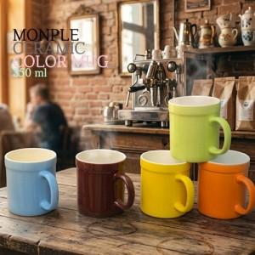

【상세/제작정보】 | <span style="font-size: 12pt;">재 질 : 도자기</span><br><span style="font-size: 12pt;">색 상 : 그린, 브라운, 블루, 옐로우, 오렌지</span><br><span style="font-size: 12pt;">사이즈 : 지름8.4cm * 높이9.5cm</span><br><span style="font-size: 12pt;">용 량 : 350ml(12온스)</span><br><span style="font-size: 12pt;">원산지 : 중국oem</span><br><span style="font-size: 12pt;">실크인쇄 가로4.5 세로3.5 / 전사인쇄 가로6 세로6cm</span><br>

【인쇄/포장옵션】 | 실크 / 포장불가능

【공급단가】 | 수량 | 100~ | 300~ | 500~ | 1,000~ | 3,000~
*VAT별도 | 단가 | 2,020원 | 1,930원 | 1,880원 | 1,830원 | 1,790원

【상품 URL】 | https://www.synergygift.co.kr:443/src/goods_detail.php?gdno=47735

